关系图
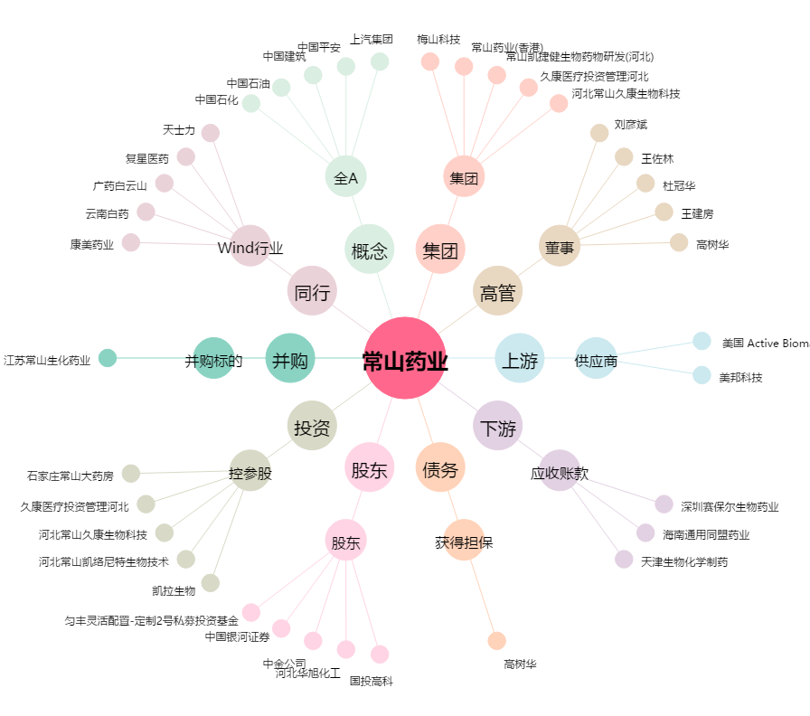
常山药业[300255.SZ] - 关系概览图

